Hoja2
Entidad | Nombre del proyecto | Objetivo / solución que ofrece | Estado de avance |  |  |  | Insumos necesarios |  |  |  |  |  | Nombre Contacto | Teléfono | e-mail | Anexa ppt
 |  |  | Diseño | Prototipo | Producción | Observaciones | Descripción | Cantidad | Und. | Especificaciones | Tiempo de entrega requerido | Observaciones
Sena | Elaboración de prototipo de equipo de telemedicina para la monitorización remota de variables vitales en el contexto de pandemia por coronavirus Covid-19 | Implementar un prototipo de equipo de telemedicina para monitorizar remota de oximetría de pulso de pacientes en sospecha o confirmados de infección por coronavirus Covid-19. |  | x |  | Se cuenta con algunos elmentos tanto en software como en hardware que han permitido realizar pruebas satisfactorias en diferentes bloques que constituyen la propuesta final. | Simulador de oximetría de pulso en modalidad de prestamo | 1 |  | Medición de SpO2: Rangon: 35 % to 100 % Resolution: 1 % Precisión: 100 % to 75 %: 1 % accuracy of the device under test; 4 % to 50 %: 3 % accuracy of the device under test Frecuencia cardíaca Rango: 30 BPM - 250 BPM Resolución:1 BPM Precisión: 1 % 1 BPM | 2 semanas |  | Set & Gad – Laboratorio de Metrología Biomédica | (1) 7559277 | comercial@setgad.com
 |  |  |  |  |  |  | Batería Recargable | 1 |  | LiPo 3.7V 300mAh
 |  |  |  |  |  |  | Tarjeta electrònica ensamblada con ESP32, sensor de oximetría MAX30102, | 1 |  | Tamaño similar a tarjeta electónica en smart whatch
 |  |  |  |  |  |  | Carcasa | 1
 |  |  |  |  |  |  | Servidor dedicado
 |  |  |  |  |  |  | Servidor local
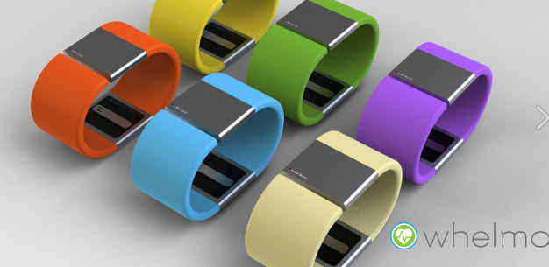
 |  |  |  |  |  |  | Ajuste y calibración con pacientes.
 |  |  |  |  |  |  | Manilla.

 |  |  |  |  |  |  |  |  |  | https://www.alibaba.com/product-detail/Shenzhen-3-7v-slim-rechargeable-lithium_513988766.html

 |  |  |  |  |  |  |  |  |  | https://www.vistronica.com/baterias/bateria-recargable-lipo-3-7v-300mah-detail.html

